Capa Tabela
2024/5

 | 14 de Agosto 2024
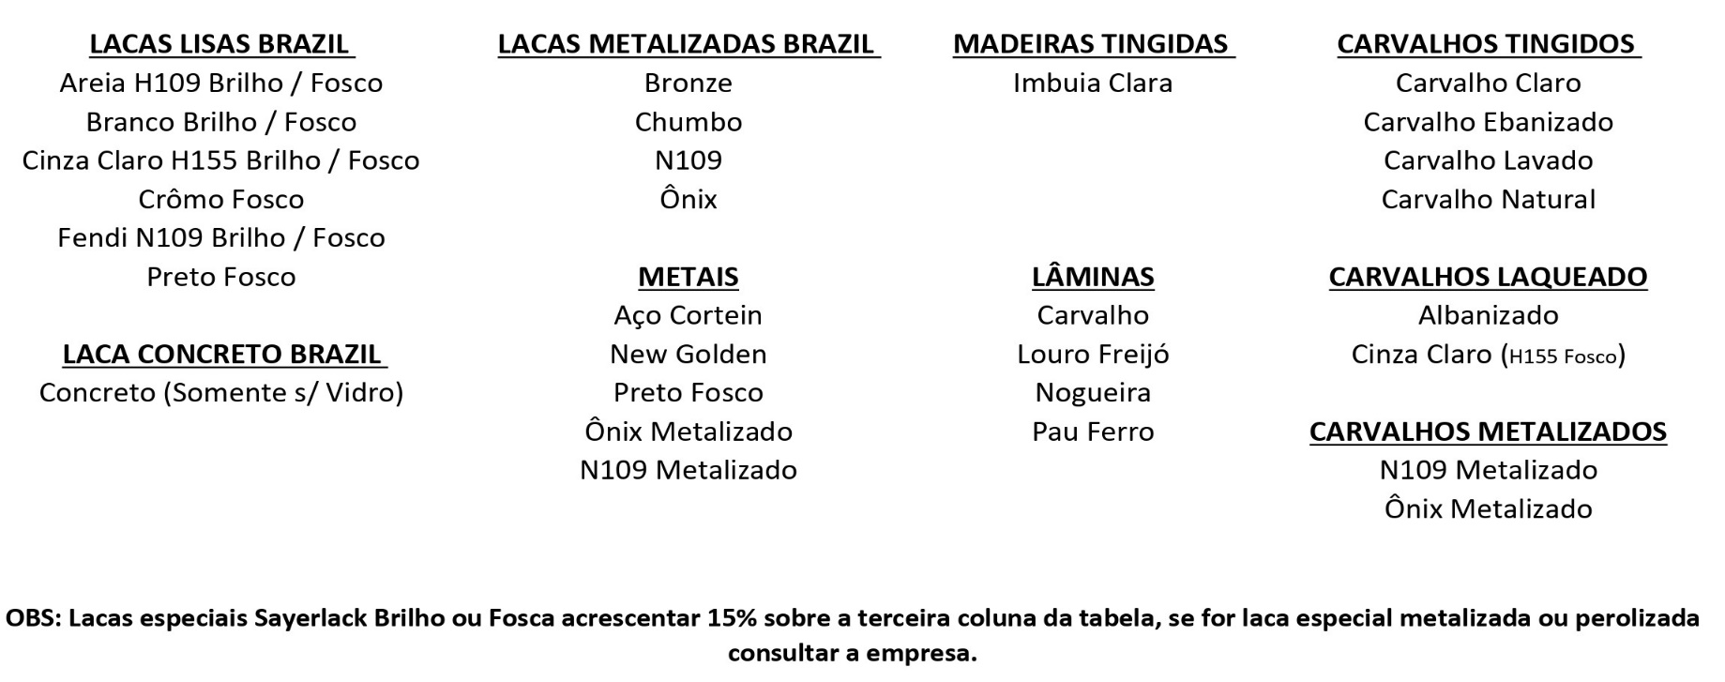 ACABAMENTOS:
VIDROS:

* Para colocar VIDRO EXTRA CLEAR, ESPELHO PRATA OU ESPELHO BRONZE, acrescentar ao móvel valor descrito na ultima página. * O vidro utilizado nos móveis é comum, pode haver diferença de tonalidade;
* Vidros comum 4mm e extra clear 4mm medida maxima de 3,20x1,30 ou redondos e quadrados de 2,00x2,00
* Vidros comum 6mm medida maxima de 3,59x1,50 ou redondos e quadrados de 2,00x2,00(sob consulta) esta espessura é mais esverdeado que o vidro comum 4mm
OBS: A Nogueira o Carvalho e o Louro Freijó somente são fornecidos em laminados, as bases de madeira maciça serão produzidas em madeira tingida em cor semelhante.
OBS: Os metais presentes nas peças podem ser feitos em qualquer cor de LACA PADRÃO BRILHO OU FOSCO (Informar no pedido)

Garantia
